Mapping 2
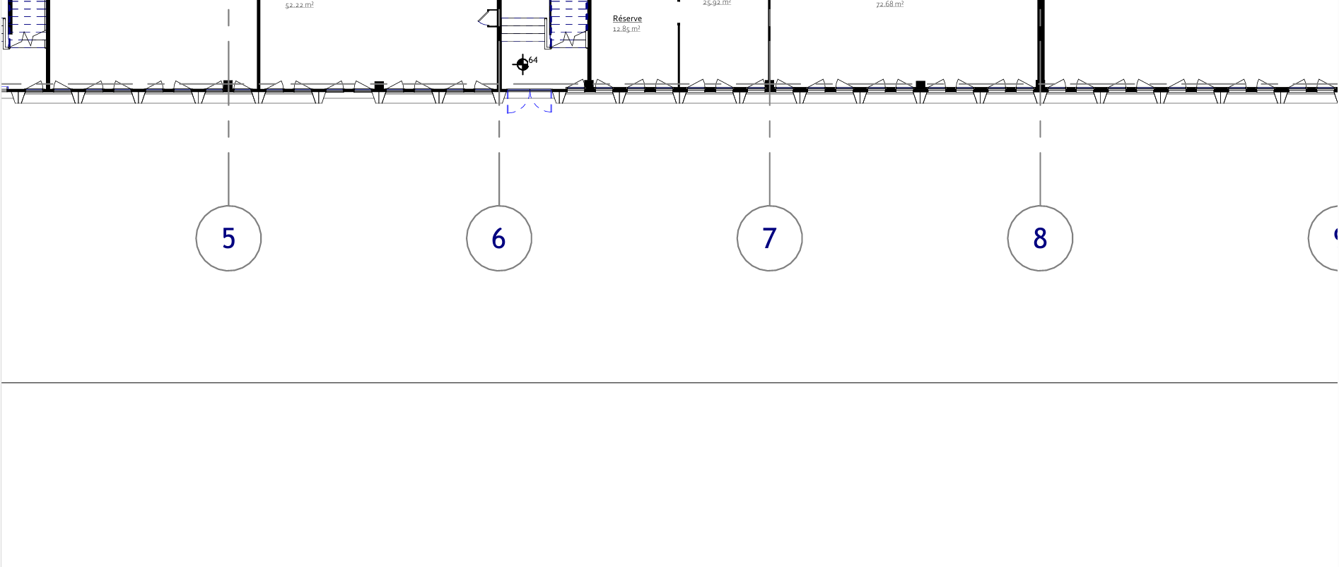
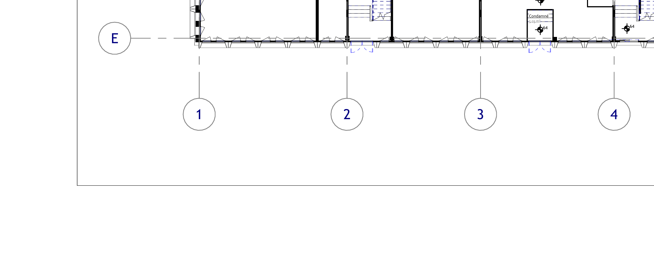
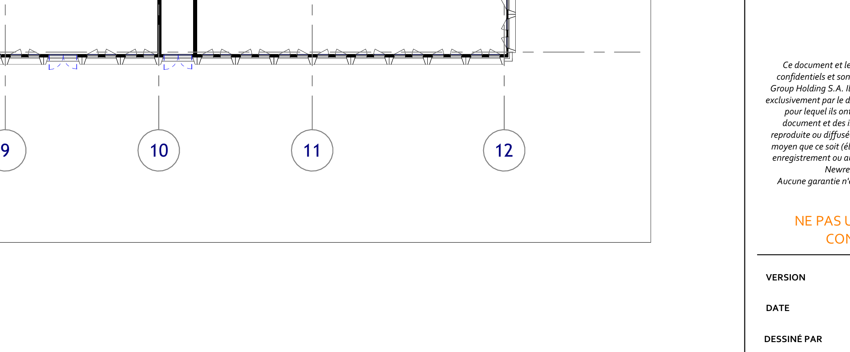
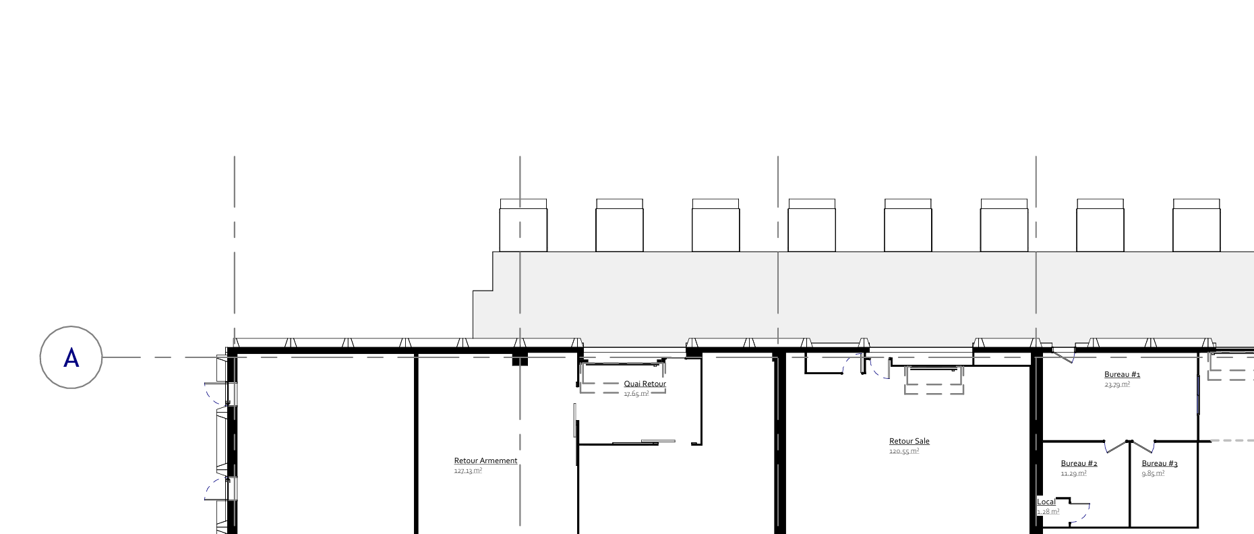
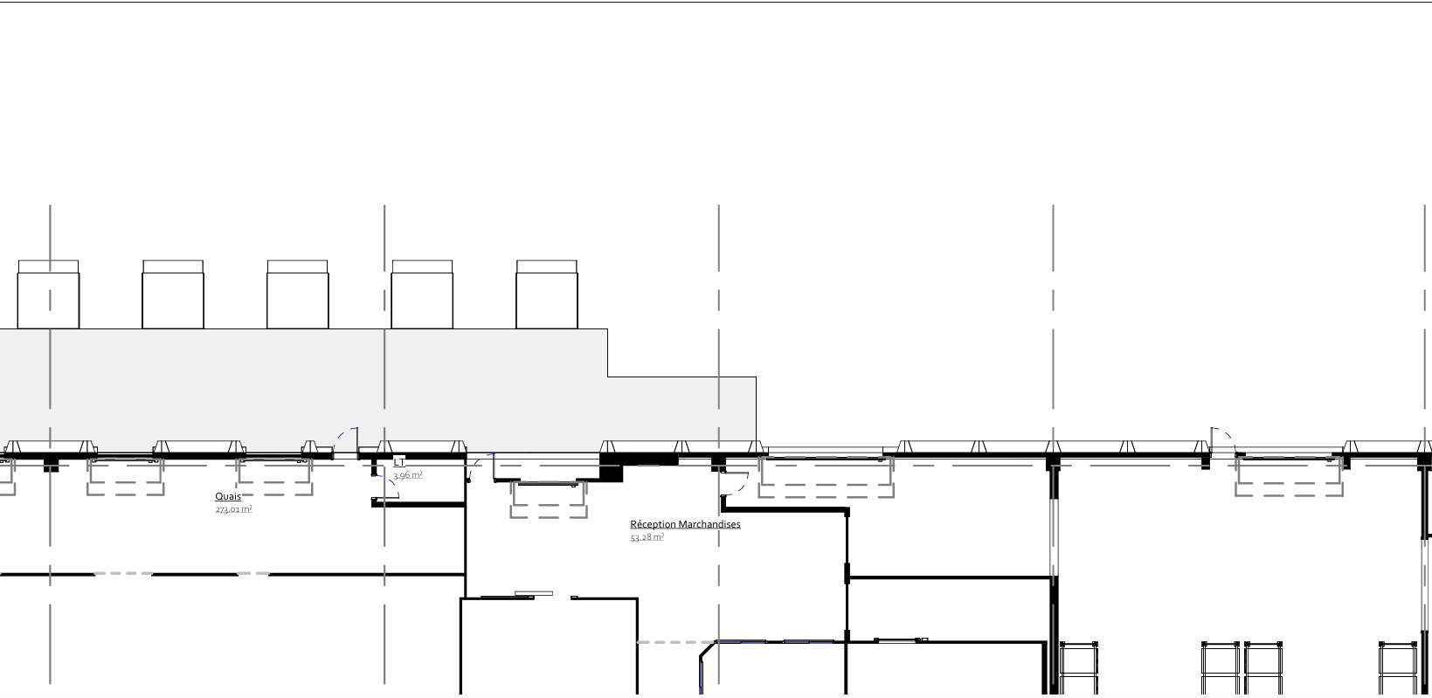
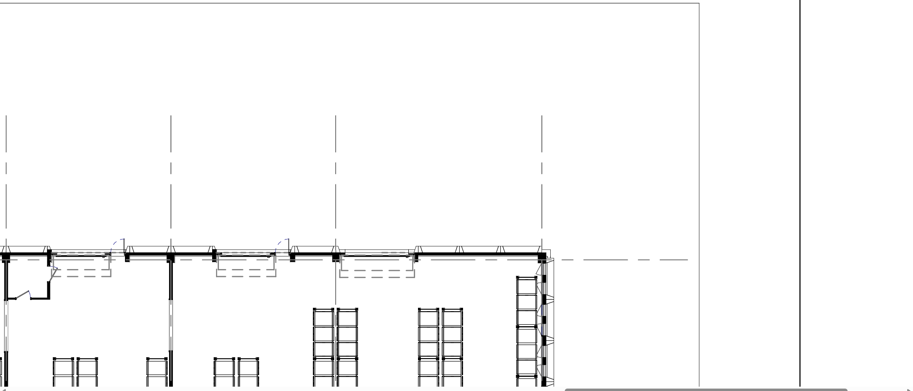

CF départ armement
CF départ FOOD
CONGÉLATEUR (KSO + produit pour cusine chaude)

SAS plaquage (ou baq) produit congelé
Armement

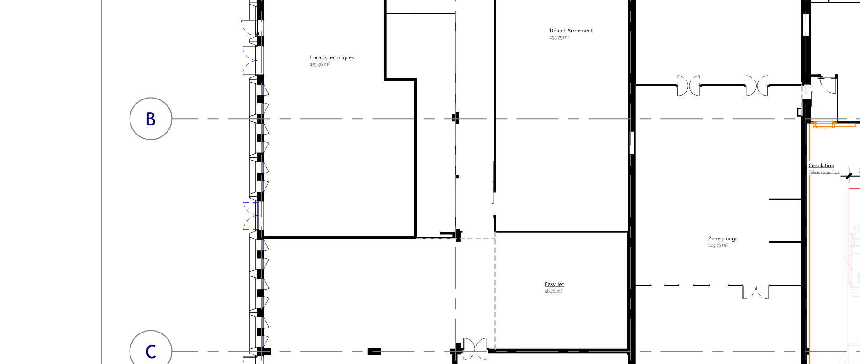
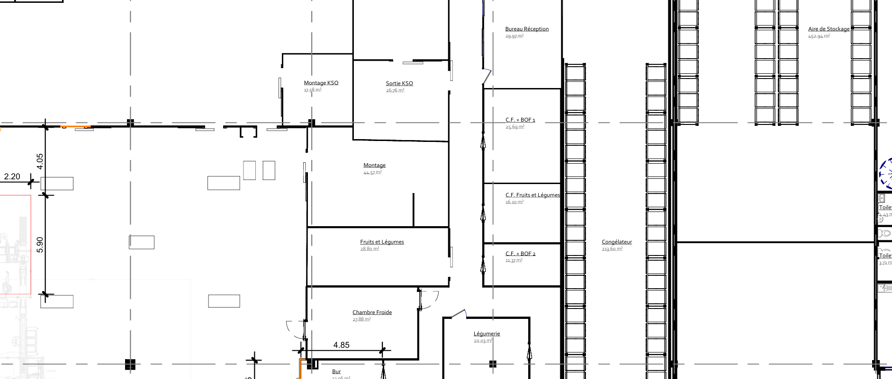
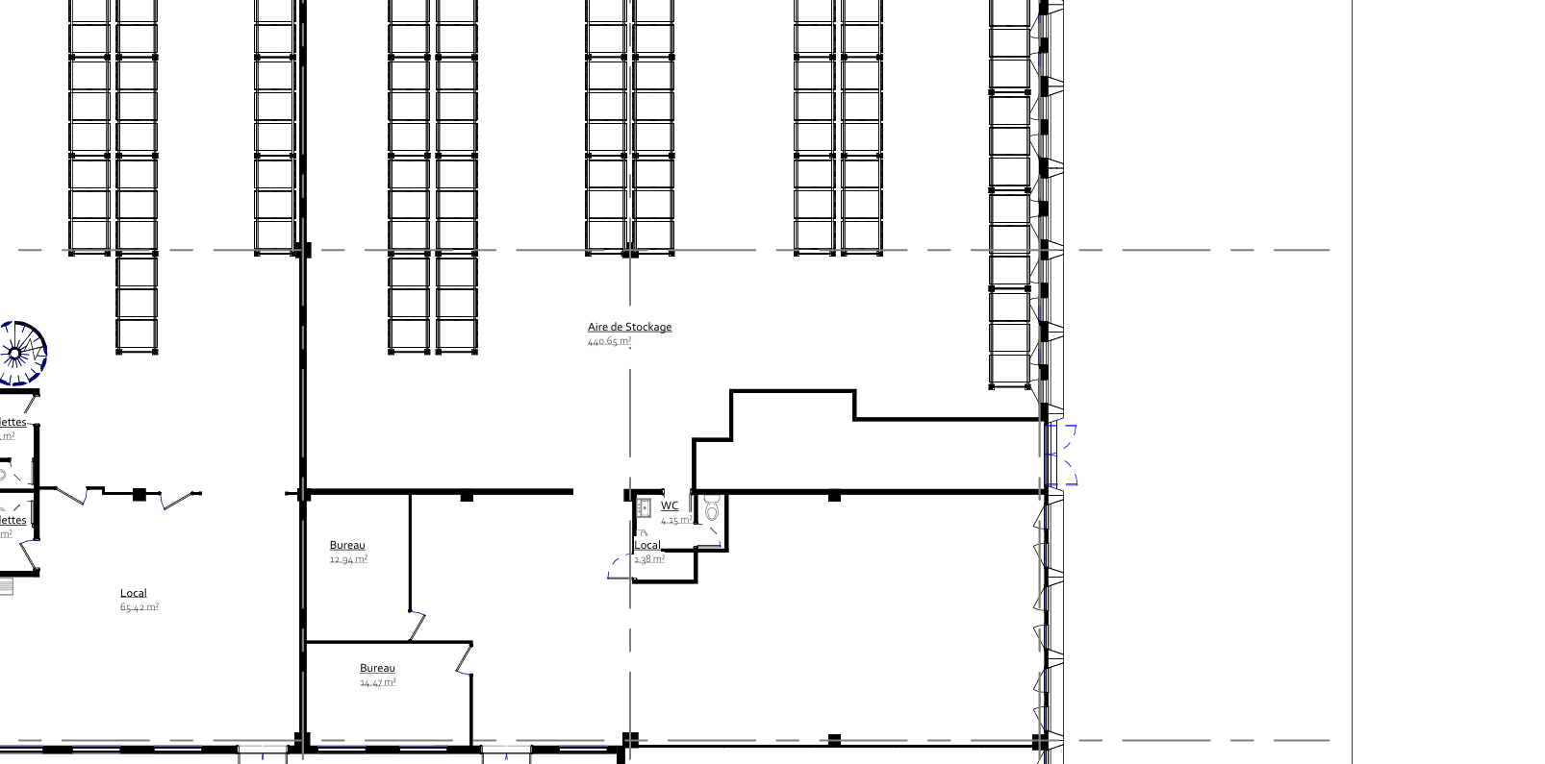

MONTAGE KSO
SORTIE KSO
CONGÉLATEUR

CF BOF

Magasin (produit compagnie)

Réserve local Montage : mise à dispo pour le montage + mise à dispo pain

CF charcuterie

CF FUIT & LEG

CF sortie cuisine

CF sortie matière pour prépa montage
Dotation

LÉGUMERIE

STOCKAGE COMPAGNIE
Duty free
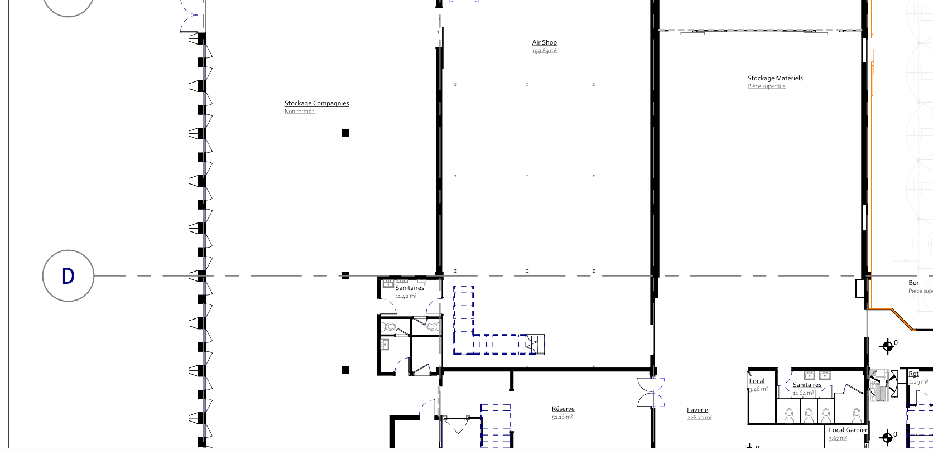
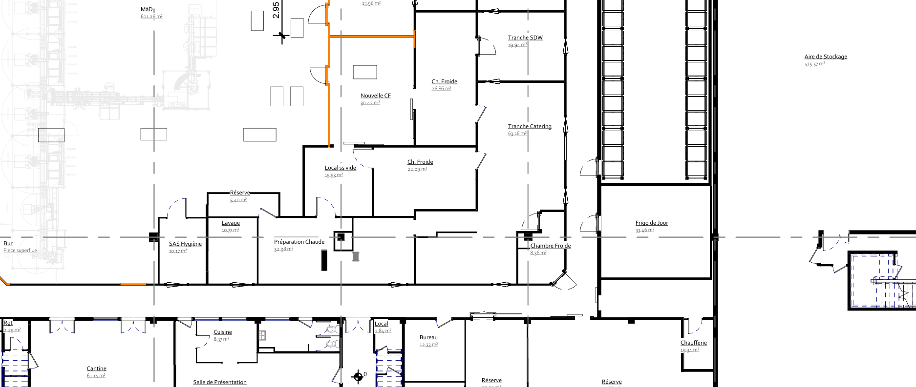
AIR DE STOCKAGE?
AIR DE STOCKAGE?
CF Jour (tranché et décontaminé)
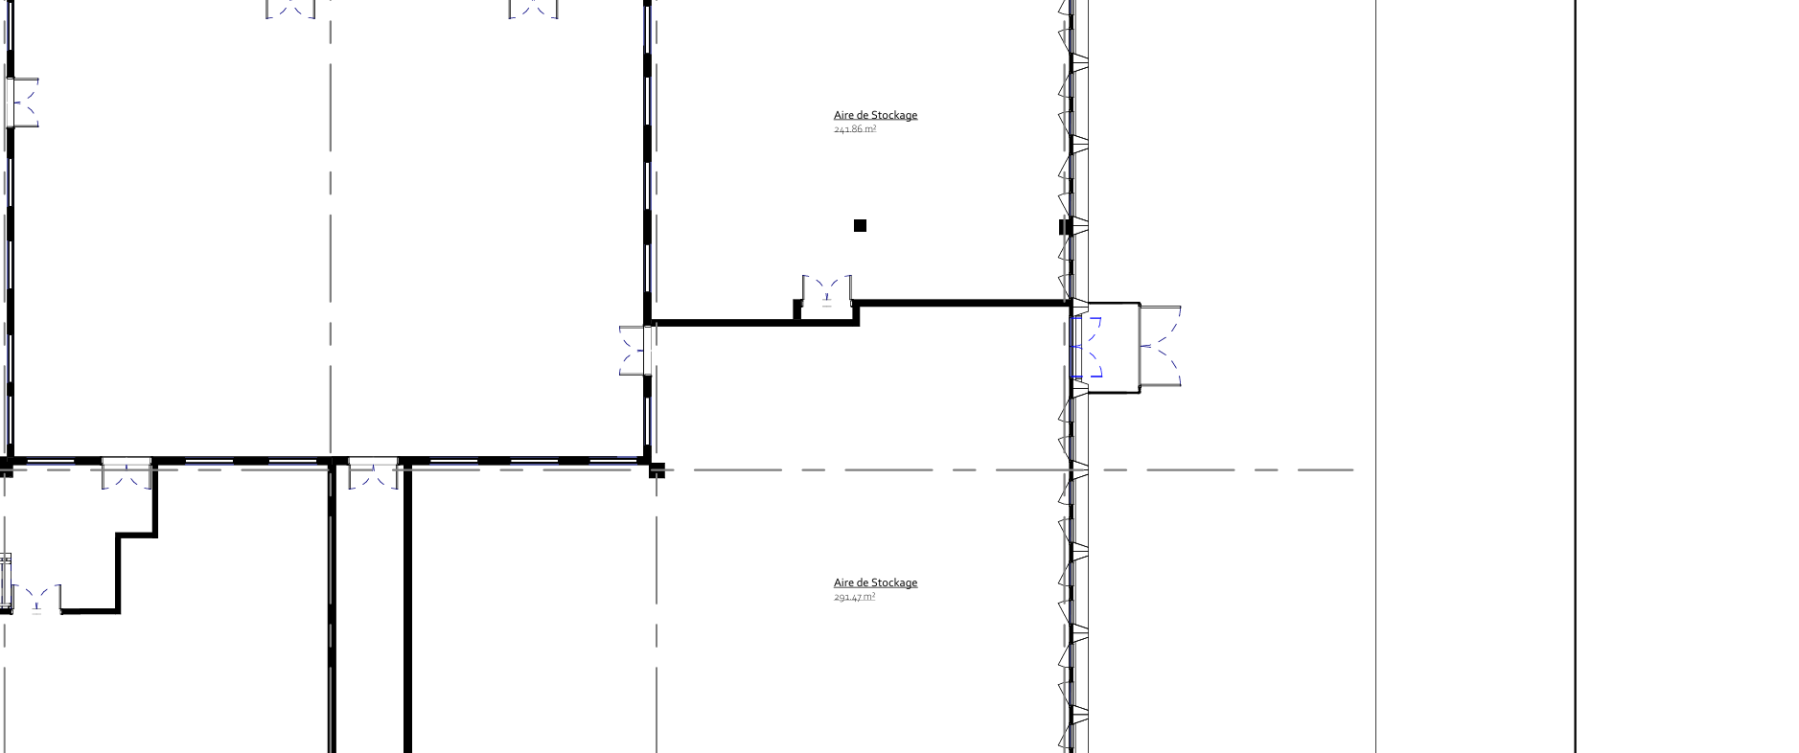

CF intermédiaire (mise à dispo pour prépa montage + produit fini)

Refroidissement et ss vide
CF ss vide

CF 4ème et 5ème gamme

CF PEQ tranche cuisine

AIR DE STOCKAGE?

Local Produit chimique

Armement
bureau maintenance
Local QHSE (produit hygiène)
Réserve sèche

